ovf-import
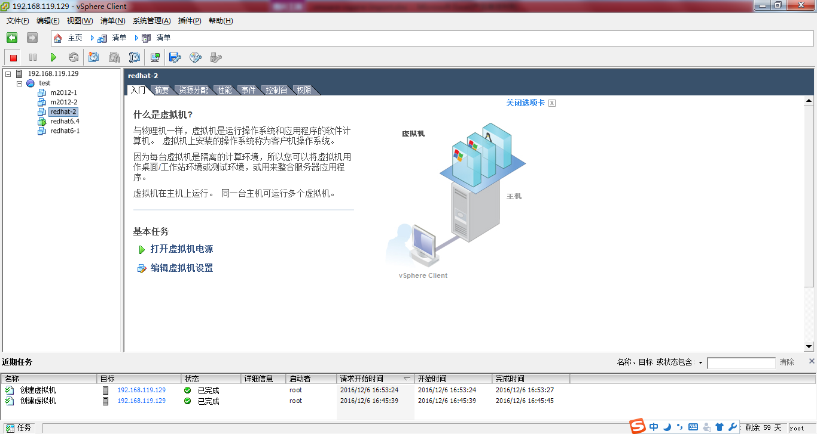
1 新建虚拟机
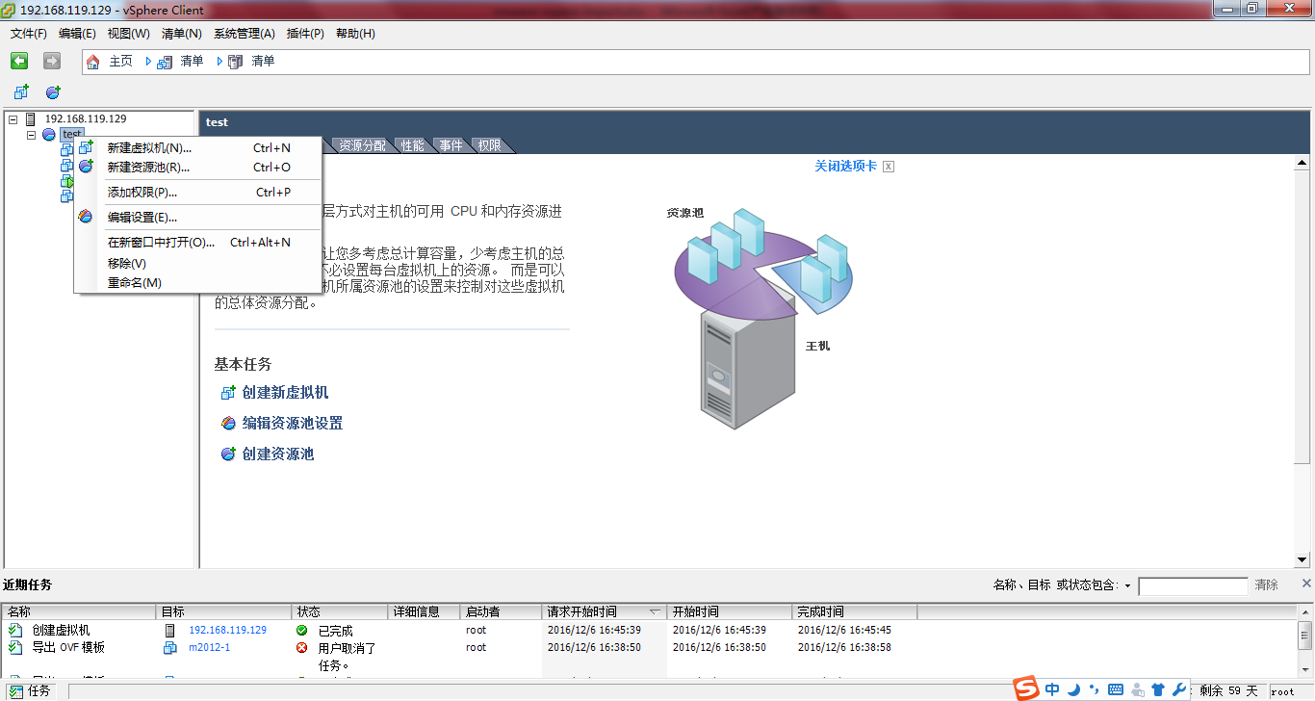

2 选择自定义模式
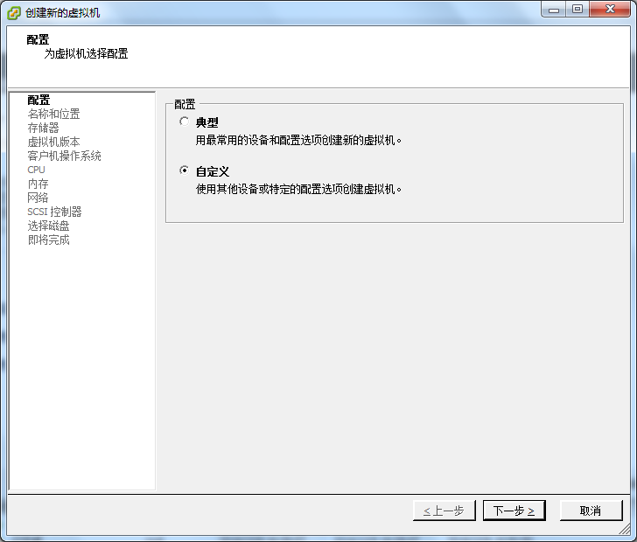

3 填写新建虚拟机名称
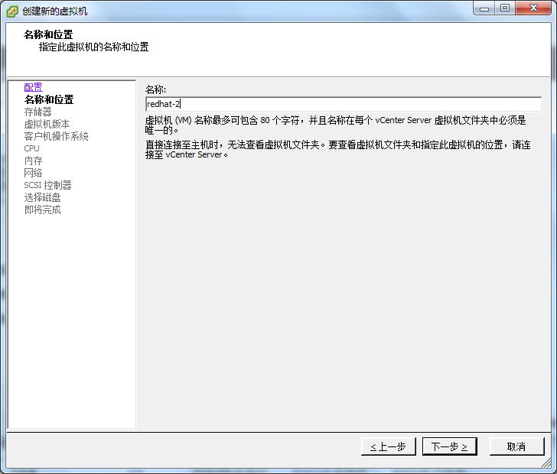

4 选择新建虚拟机的存储所在的存储器
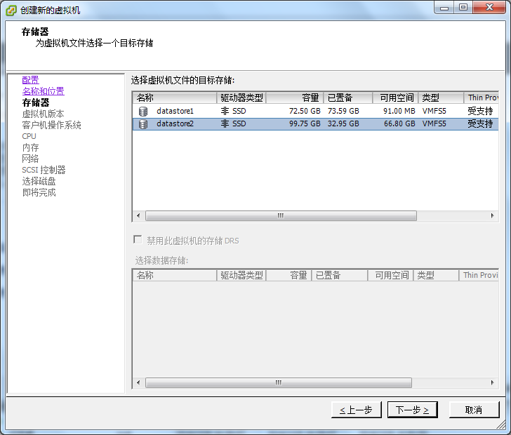

5 选择虚拟机版本
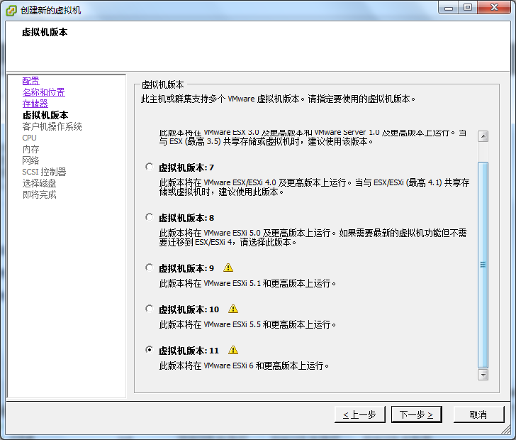

6 选择新建虚拟机的操作版本
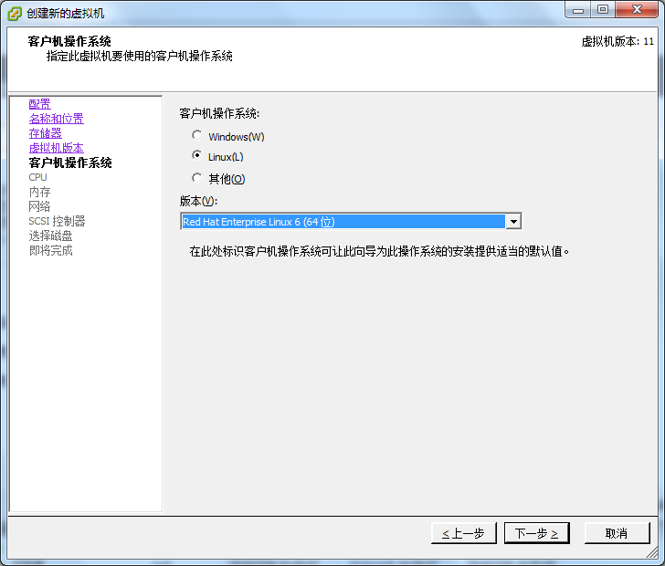

7 配置新建虚拟机的CPU
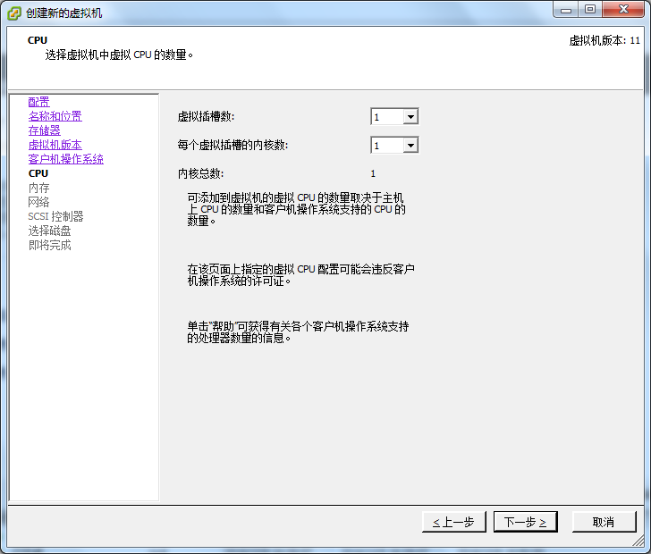

8 配置新建虚拟机的内存
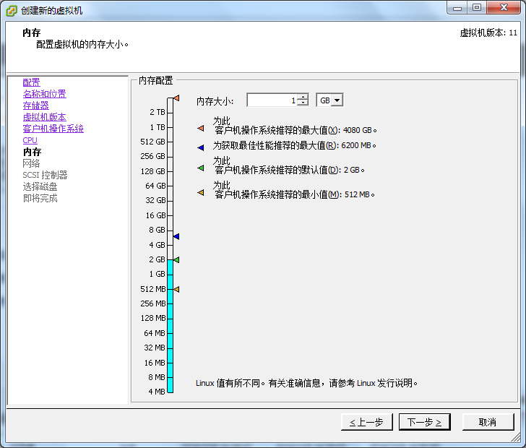

9 配置新建虚拟机的网卡
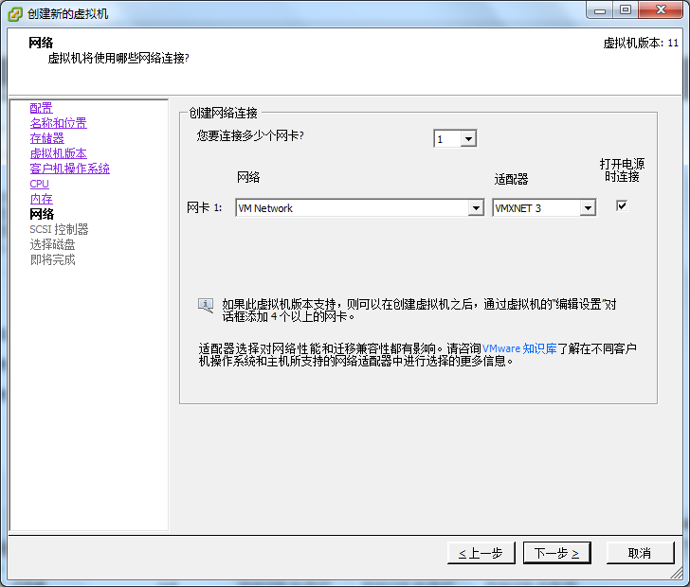

10 选择SCSI控制器种类（Windows默认LSI Logic SAS, Linux默认VMWare准虚拟）
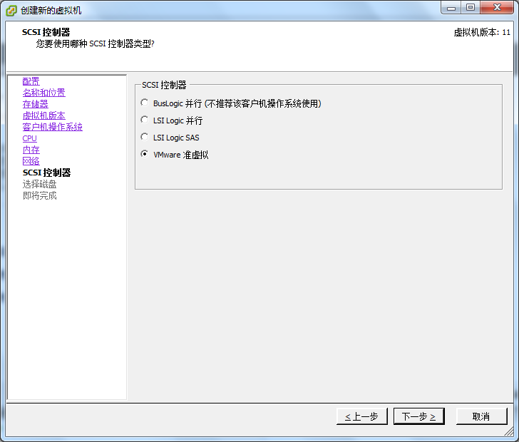

11 配置新建虚拟机磁盘
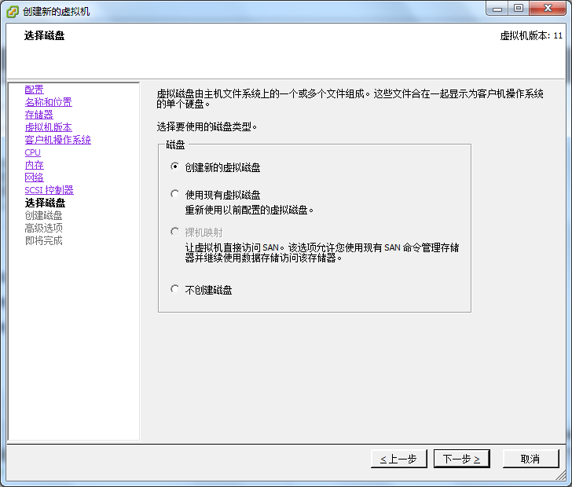

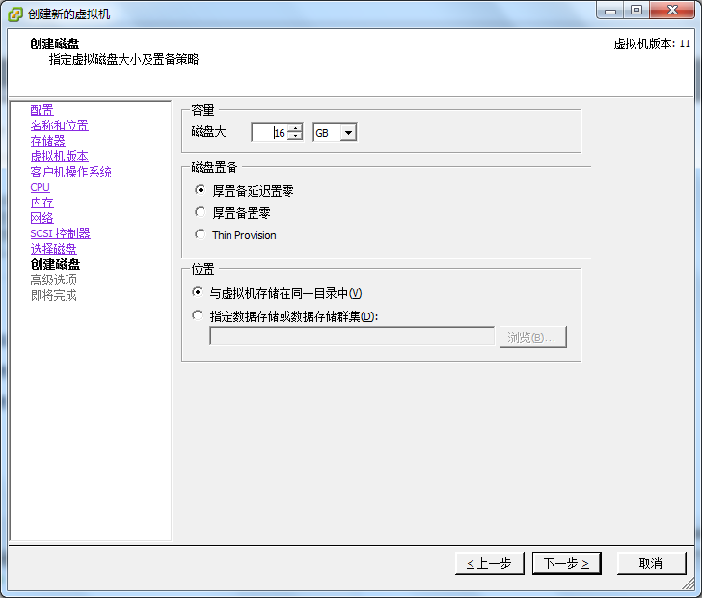

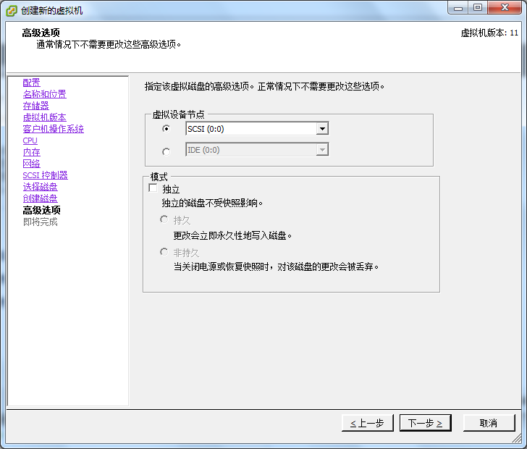

12 检查新建虚拟机配置
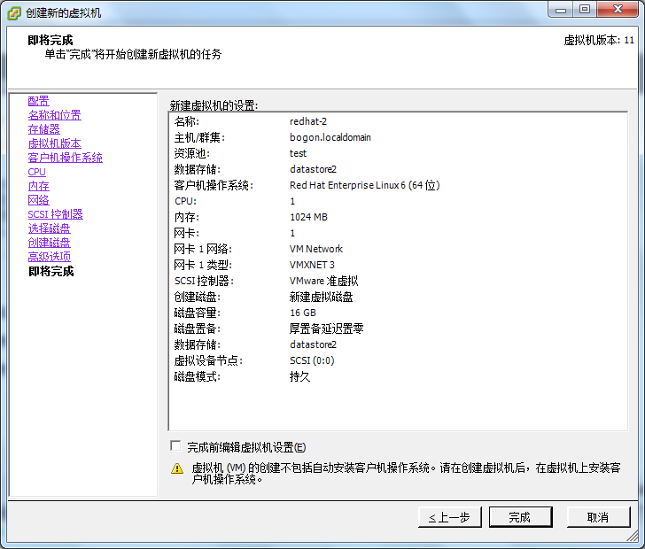

13 新建完成

file-copy-import
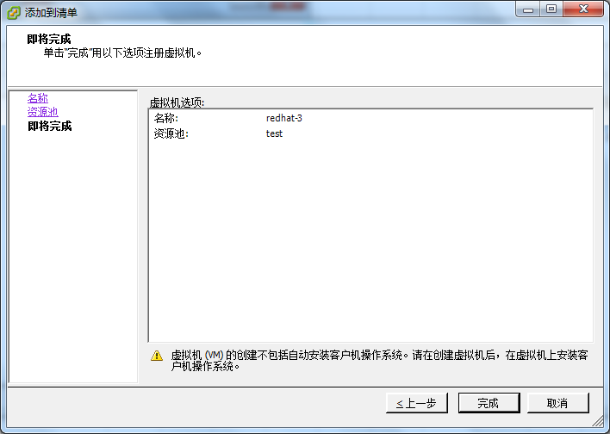
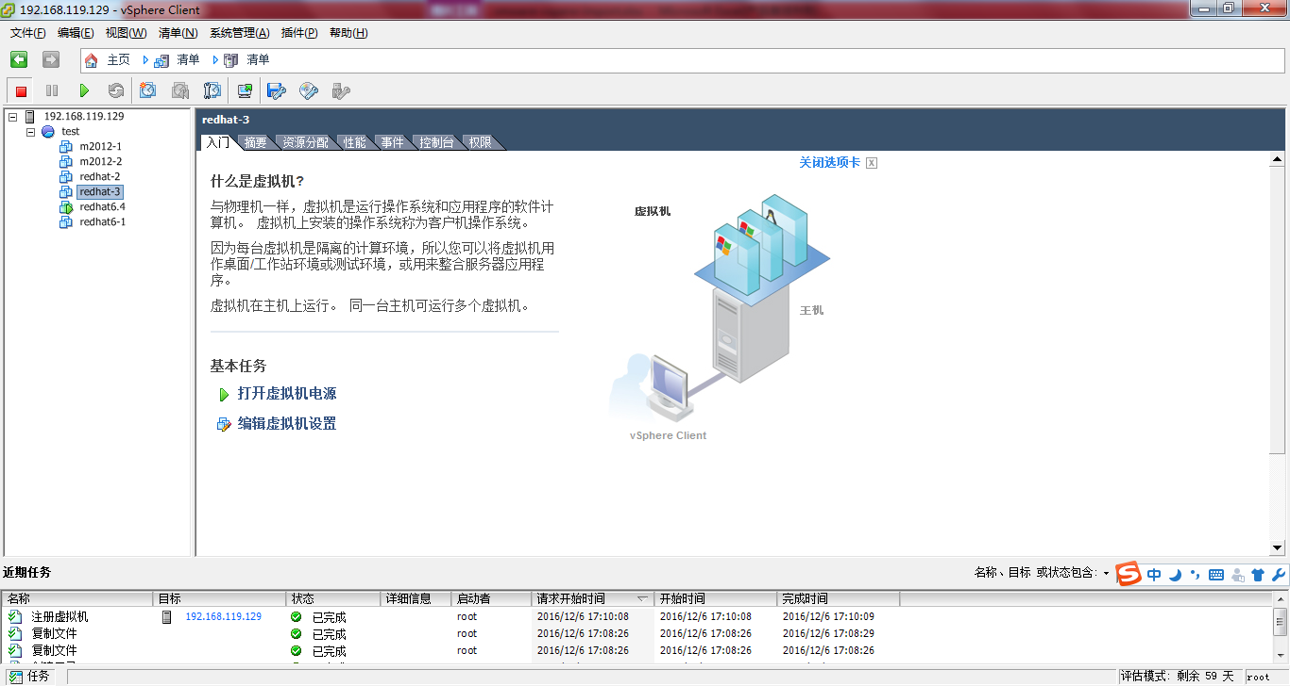
1 打开存储器
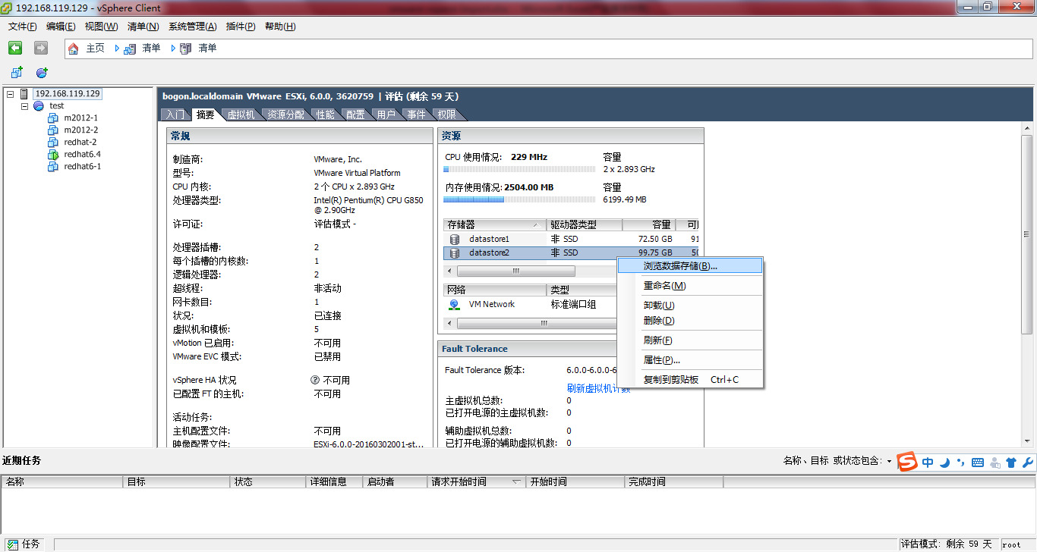

2 为新建虚拟机建立文件夹
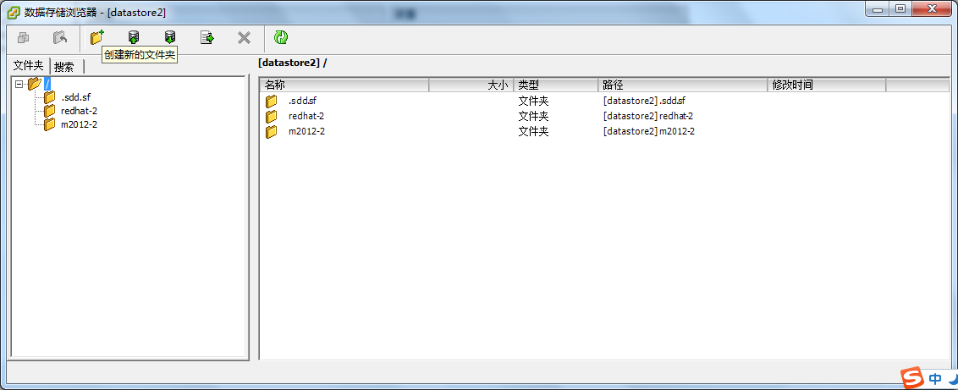

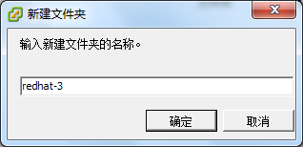

3 复制要复制的虚拟机的vmx以及vmdk两个文件到新建虚拟机的文件目录下

4 将新建虚拟机添加到清单中去

5 新建虚拟机的名称
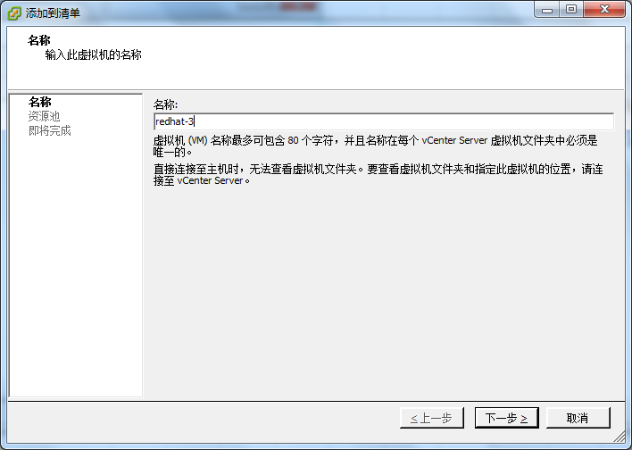

6 选择资源池
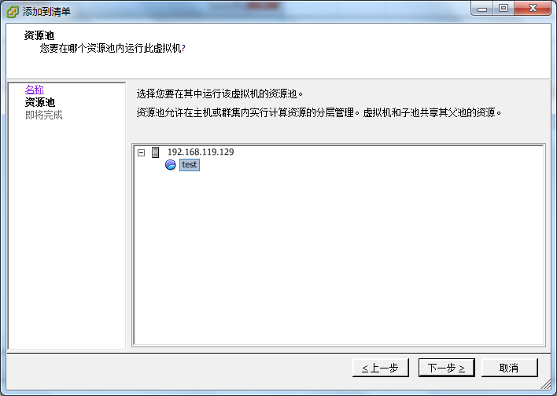

7 完成

